상품제안서
로지텍 슬림 멀티 디바이스 무선 키보드 580 | 상품코드: S39018

 |  |  |  |  |  |  | 02-713-8555 | www.synergygift.co.kr
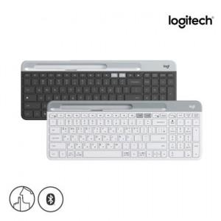 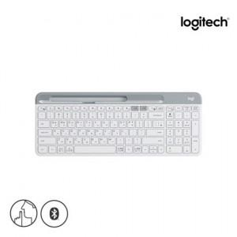 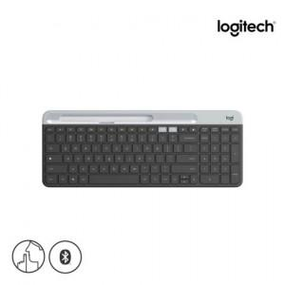

【상세/제작정보】 | <p><span style="font-size: 16px;">※ 로지텍코리아 공식수입 정품입니다!&nbsp;</span>​​​</p>

【인쇄/포장옵션】 | 레이저 / 포장지포장

【공급단가】 | 수량 | 10~ | 100~ | 200~ | 300~ | 500~
*VAT별도 | 단가 | 65,000원 | 63,960원 | 62,400원 | 60,840원 | 59,800원

【상품 URL】 | https://www.synergygift.co.kr:443/src/goods_detail.php?gdno=39018

